DOMINICANA DIGNA
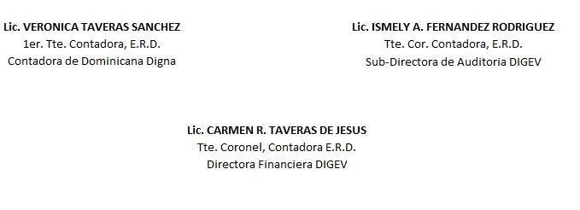
REPUBLICA DOMINICANA
Dirección General de las Escuelas Vocacionales de las FF. AA. Y de la P. N.
SANTO DOMINGO ESTE.
BALANCE GENERAL
AL 31 DE OCTUBRE 2023
VALOR EN RD$
DOMINICANA DIGNA
 | ACTIVIDAD 009
 | ACTIVOS

 | ACTIVOS CORRIENTES
 | APROPIACION NO PROGRAMADA | 2,953,469.70
 | MODIFICACION PENDIENTE | -
 | TOTAL DE ACTIVOS CORRIENTES | 2,953,469.70

 | ACTIVOS NO CORRIENTES
 | BIENES DE USO (ACTIVOS NO FINANCIEROS) | 5,763,494.27
 | BIENES INTANGIBLES | -
 | TOTAL DE ACTIVOS NO CORRIENTES | 5,763,494.27
 | TOTAL DE ACTIVOS | 8,716,963.97

 | PASIVOS
 | PASIVOS CORRIENTES
 | RETENCIONES Y OTROS | 0.00
 | TOTAL PASIVOS CORRIENTES | 0.00

 | PASIVOS NO CORRIENTES
 | CUENTAS POR PAGAR | 0.00
 | TOTAL PASIVOS NO CORRIENTES | 0.00

 | PATRIMONIO
 | PRESUPUESTO INICIAL | 80,000,000.00
 | MODIFICACION PRESUPUESTARIA | -
 | PRESUPUESTOS APROBADOS | 80,000,000.00
 | RESULTADOS NETO DEL EJERCICIO | 71,283,036.03
 | TOTAL DE PATRIMONIO | 8,716,963.97
 | TOTAL DE PASIVO Y PATRIMONIO | 8,716,963.97

